fonctionnement tableau
Mise à jour du fichier
Indiquer la date du jour ou une autre pour une estimation
Durée de chaque recyclage
En commentaire
Date de recyclage à compléter
Si renouvellement dans plus d’un an = vert
Si renouvellement dans l’année = jaune
Si date de renouvellement dépassée = rouge

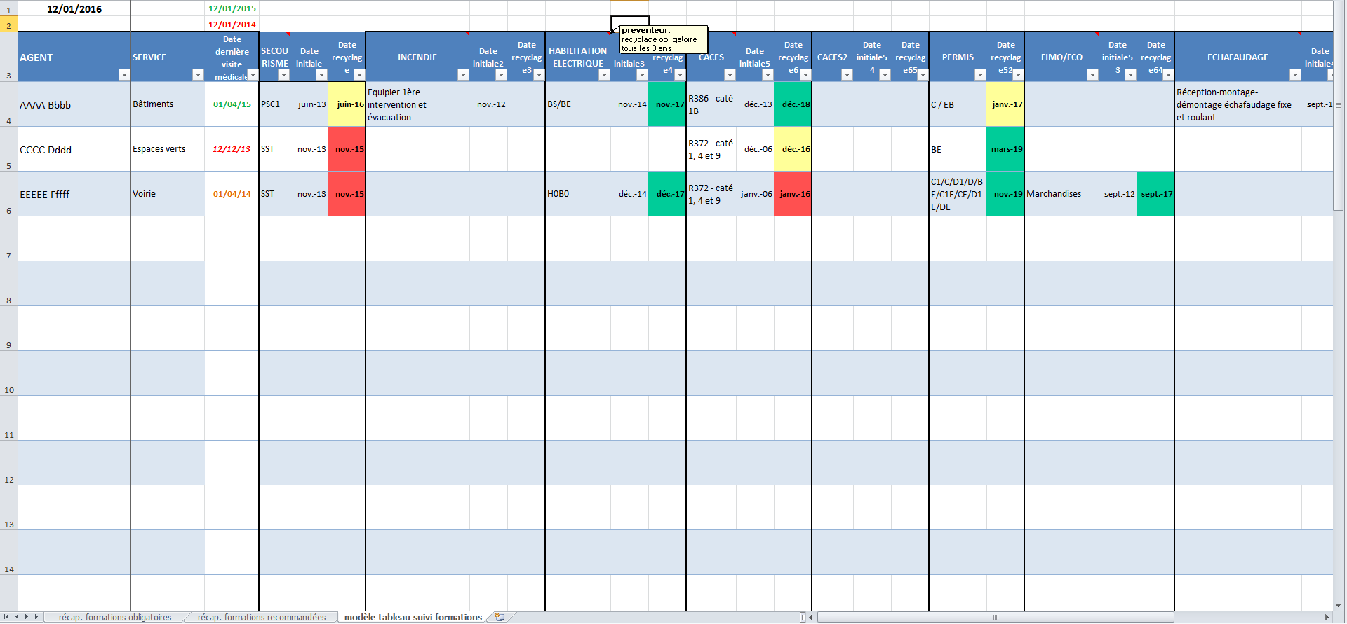

Visite médicale
Si date < 2 ans = vert
Si date entre 1 et 2 ans = orange
Si date > 2 ans = rouge

